Sheet1
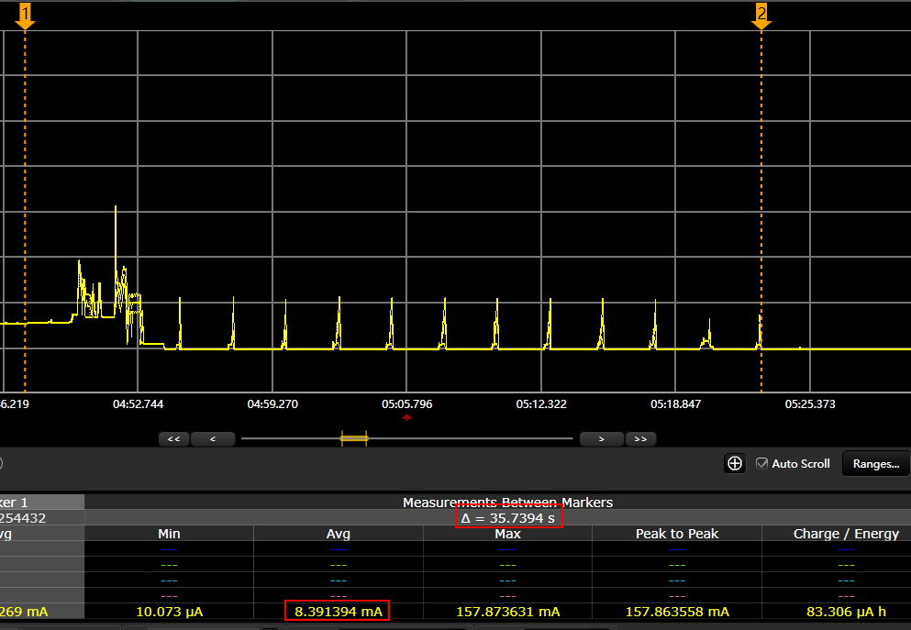
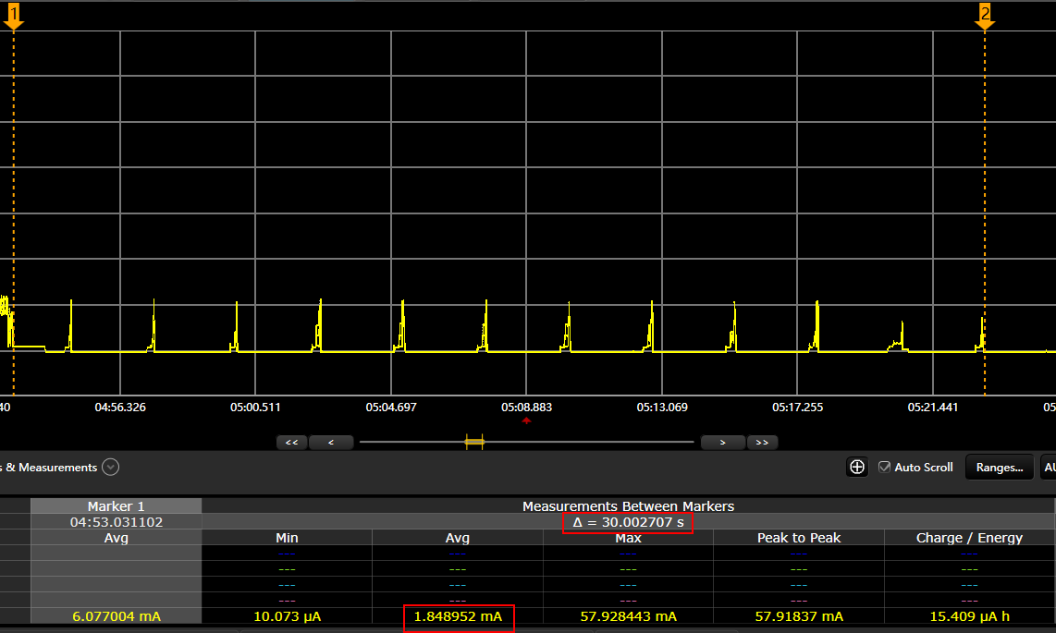
GPS搜星平均功耗 mA | GPS搜星时间s | NB上报一次功耗 | 电池电量mAh | 上报次数（每天） | 静态功耗（uA） | ADC功耗（半小时一次/天） | 搜星额外保持30s功耗 （2小时内） | 第一次注册功耗 | 可用天数
31 | 30 | 0.0833065 | 590 | 288 | 28 | 0.050496 | 0.262 | 1.0288 | 5.7596156449 | 注：上报频率小于2小时一次
31 | 30 | 0.0833065 | 590 | 144 | 28 | 0.050496 | 0.262 | 1.0288 | 11.099547418
31 | 30 | 0.0833065 | 590 | 96 | 28 | 0.050496 | 0.262 | 1.0288 | 16.064054253
31 | 30 | 0.0833065 | 590 | 48 | 28 | 0.050496 | 0.262 | 1.0288 | 29.063170731
31 | 30 | 0.0833065 | 590 | 0.5 | 28 | 0.050496 | 0.262 | 1.0288 | 145.88187106

31 | 30 | 0.0833065 | 590 | 12 | 28 | 0.050496 | 0 | 1.0288 | 122.13810617 | 注：上报频率大于于2小时一次
31 | 30 | 0.0833065 | 590 | 0.5 | 28 | 0.050496 | 0 | 1.0288 | 659.30897347 | NB与GPS信号良好
31 | 60 | 0.0833065 | 590 | 0.5 | 28 | 0.050496 | 0 | 1.0288 | 576.02076515 | GPS信号一般
31 | 180 | 0.0833065 | 590 | 0.5 | 28 | 0.050496 | 0 | 1.0288 | 382.6602261 | GPS信号很差

测试时间：2018/04/17
测试仪器：KeySight_N6705
测试内容：NB_05中国电信网络,APN：ctnet,测试程序 schedule模式固件。
NB模块程序版本：657SP3，

 |  |  | 图一： 整体功耗示意图

注：由于GPS电流稳定，在室内测试时，统一搜星5秒后关闭GPS模块。实际完成定位的搜星时间以表格中参数为准。

1.关机休眠电流：21uA |  |  | 2. 注册时功耗：1.0288mAH
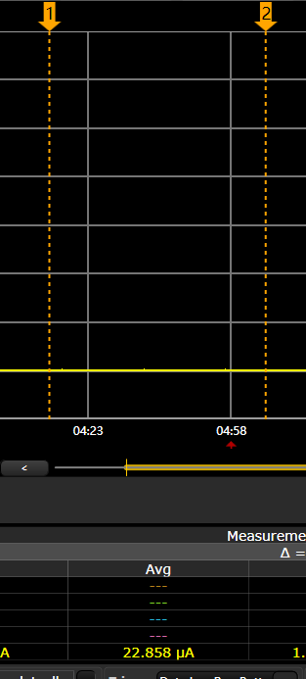
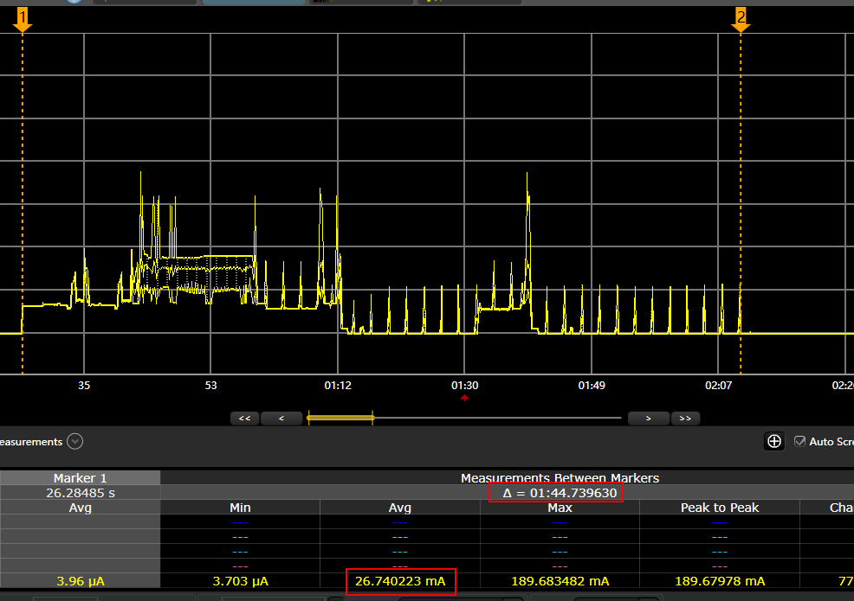

4. 一次上报的功耗（除去搜星）：0.0833065mAH |  |  |  |  | 其中：IDLE态30秒, 0.015408mAH

